商品登録書
【商 品 登 録 書】

 | 区分 |  |  | 1 |  | 新規 |  |  |  |  |  |  |  |  |  |  |  |  |  |  |  |  | 提出者 |  |  | 松本 光 |  |  |  |  | 提出日 |  |  | 2016-04-08

 | JAN |  |  |  |  |  |  | メーカー名 |  |  |  |  | 商品名1 |  |  |  |  |  |  |  |  |  | 商品名2 |  |  |  |  |  |  |  | フレーバー |  | 容量 |  |  | 希望小売価格
 | 4562355171027 |  |  |  |  |  |  | 医食同源 |  |  |  |  | 爽快酵素プレミアム |  |  |  |  |  |  |  |  |  | - |  |  |  |  |  |  |  | - |  | 120粒 |  |  | ¥2,580

 | . |  |  |  |  |  |  |  |  |  |  |  |  |  | 大分類CD |  |  |  | 大分類名 |  |  |  |  |  | 棚割CD |  |  | 棚割名 |  |  |  | 中分類CD |  |  | 中分類名
 | 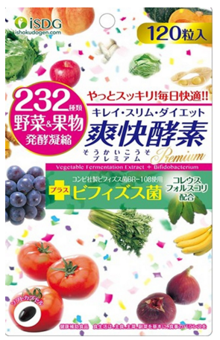 基本画像1枚 |  |  |  |  |  |  |  |  |  |  |  |  |  | 03 |  |  |  | 健康食品 |  |  |  |  |  | 01 |  |  | ダイエット |  |  |  | 030102 |  |  | 酵素

 |  |  |  |  |  |  |  |  |  |  |  |  |  |  | 確定商品CD |  |  |  |  |  |  |  |  |  | 030102 |  |  |  |  |  |  | 0013

 |  |  |  |  |  |  |  |  |  |  |  |  |  |  | 催事CD |  |  |  | クーポンCD |  |  |  |  |  |  |  |  |  | TOPICS CD |  |  |  | 中分類ランキングCD
 |  |  |  |  |  |  |  |  |  |  |  |  |  |  | - |  |  |  | - |  |  |  |  |  |  |  |  |  | - |  |  |  | -

 |  |  |  |  |  |  |  |  |  |  |  |  |  |  | 商品特徴
 |  |  |  |  |  |  |  |  |  |  |  |  |  |  | 医食同源独自の232種類の原材料を使った植物酵素を開発しました。ビフィズス菌は信頼のコンビ社製と最先端成分のコレウスフォルスコリを採用。現代女性の問題を直視したダイエットサプリメントで毎日のすっきりを応援します。

 | 使用方法
 | 1日2～4粒を目安に、水またはぬるま湯とともに噛まずにお召し上がりください。

 | 追加テキスト

 | 購入可能DS |  |  |  |  |  |  |  |  |  | 購入可能EC |  |  |  |  |  |  |  |  |  | お勧めシーズン |  |  |  | 関連リンク商品JAN
 | 1001 | 1002 | 1003 | 1004 | 1005 | 1006 | 1007 | 1008 | 1009 | 1010 | 5001 | 5002 | 5003 | 5004 | 5005 | 5006 | 5007 | 5008 | 5009 | 5010 | SP | SM | A | W | 商品1 |  |  |  |  | 商品2 |  |  |  |  | 商品3
 | - | - | - | - | - | - | - | - | - | - | - | - | - | - | - | - | - | - | - | - | 1 | 1 | 1 | 1 | - |  |  |  |  | - |  |  |  |  | -

 | 写真1 |  | 写真2 |  | 写真3 |  | 写真4 |  |  | 登録日 |  |  |  |  |  |  |  |  | 掲載開始日 |  |  |  |  |  |  |  | 修正日 |  |  |  |  |  | 掲載終了日
 | 1 |  | - |  | - |  | - |  |  | 2016-04-08 |  |  |  |  |  |  |  |  | 即日 |  |  |  |  |  |  |  | - |  |  |  |  |  | -

